F02.CFG-Paths
 |  | VVSS, Info Romana, 2023-2024

F02. Afisarea task-rilor planificate intr-o anumita perioada de timp, precizata ca data si ora de inceput si data si ora de sfarsit.

F02. Covered source code |  |  | F02. Control Flow Graph (CFG) | F02. Cyclomatic Complexity (CC)
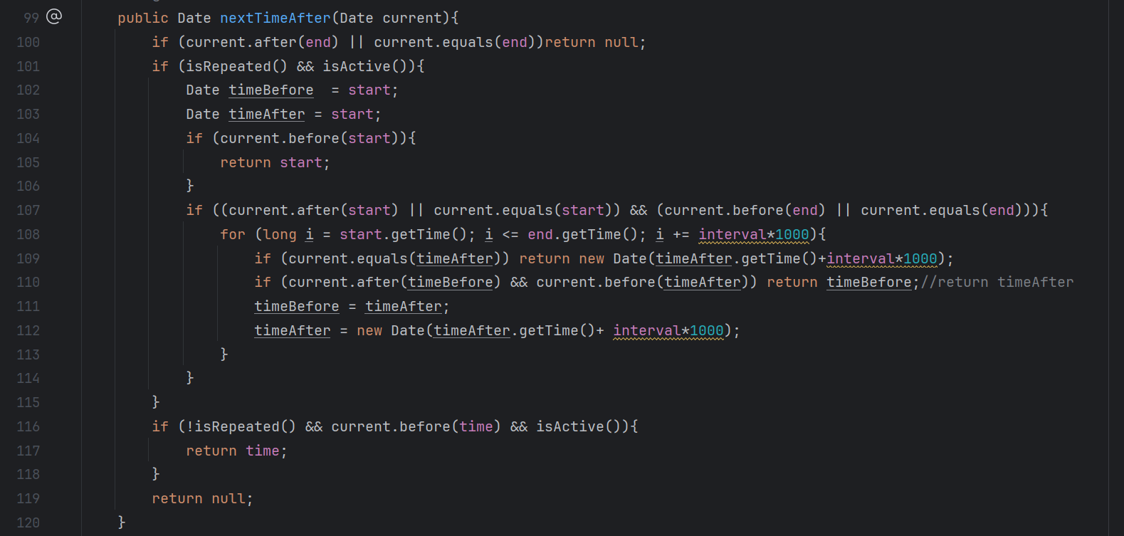
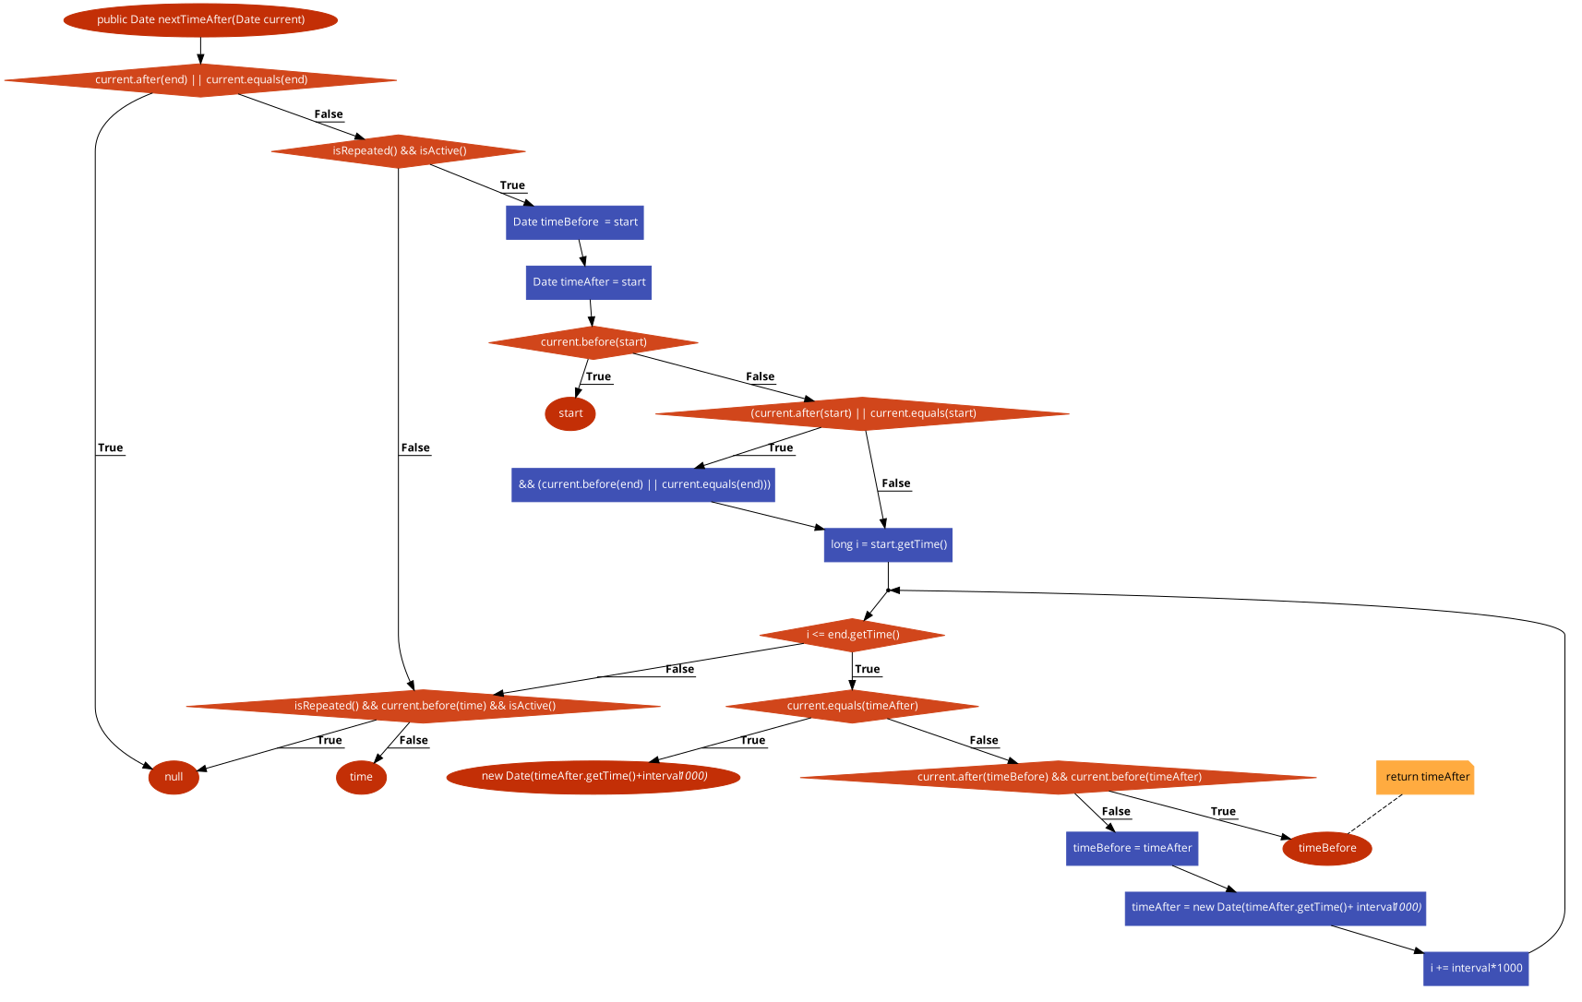
Line No. | Source code |  | Se va insera CFG asociat codului sursa testat (poza, diagrama, etc.). | CC1 = No. of regions = |  | 9
Req02_L01 | … |  |  | CC2 = Edges - Nodes + 2 = |  | 10
Req02_L02 | … |  |  | CC3 = No. of Conditions + 1 = |  | 10
Req02_L03 | …
... | …
.. | … |  |  | F02. Individual Paths
... | …
 |  |  |  | Path No. | Path
 |  |  |  | F02_P00 | 99 - 100€
 |  |  |  | F02_P01 | 99 - 100(T) - 100.2
 |  |  |  | F02_P02 | 99 - 100(F) - 101(F) - 116(F) - 119
 |  |  |  | F02_P03 | 99 - 100(F) - 101(F) - 116(T) - 117
 |  |  |  | F02_P04 | 99 - 100(F) - 101(T) - 102 - 103 - 104(T) - 105
 |  |  |  | F02_P05 | 99 - 100(F) - 101(T) - 102 - 103 - 104(F) - 107(T) - 108(T) - 109(F) - 110(F) - 111 - 112 - 108(T) - 109(T)
 |  |  |  | F02_P06 | 99 - 100(F) - 101(T) - 102 - 103 - 104(F) - 107(T) - 108(T) - 109(F) - 110(F) - 111 - 112 - 108(T) - 109(T)

